发射预测
创作者：峥嵘不藏
创作者：峥嵘不藏
创作者：峥嵘不藏
创作者：峥嵘不藏
创作者：峥嵘不藏
创作者：峥嵘不藏
创作者：峥嵘不藏
创作者：峥嵘不藏
创作者：峥嵘不藏
创作者：峥嵘不藏
创作者：峥嵘不藏
创作者：峥嵘不藏
创作者：峥嵘不藏
创作者：峥嵘不藏
创作者：峥嵘不藏
创作者：峥嵘不藏
截止2026年07月06日：全年成功44/47发射=93.62%成功率, 7月成功3/3发射=100.00%成功率 |  |  |  |  | HYDROPAC /26 BAY OF BENGAL. BURMA/NAVAREA Navigational Warnings
标色均根据航警！确定日期时间的99.99%可能！范围日期每一天都可能，时间也不确定，甚至取消！ |  |  |  |  | 楚天一号002-004，楚天二号03,开运二号
虚线表示其中之一可能！载荷完全瞎猜不需多问！知道的都在此表，没有的就是不知道！
运载火箭名称（遥号） | 有效载荷名称 | 发射日期（UTC+8） | 发射轨道 | 发射地点
长征十号乙（遥1） | 星网低轨23(一级回收验证) | 2026-07-10 | 近地轨道 | 海南商业航天发射场
 |  | 13时20分
捷龙三号（遥12） | 东方慧眼高光谱01(东方星链05/金山号) | 2026年7月12-15日 | 太阳同步轨道 | 黄海海阳东方航天港号 36.61667N,121.18333E (太原卫星发射中心组织)
 | 东方慧眼高光谱02(东方星链06/银山号) | 约11时00分
引力一号（遥3） | 西光贰号01(彩云高光谱01)
长征七号甲（遥17） | 通信技术试验二十六号B | 2026年7月17-20日 | 地月转移轨道 | 文昌航天发射场
 |  | 约20时00分
长征三号乙（遥118） | 实践三十二号B | 2026年7月23-26日 | 地球同步转移轨道 | 西昌卫星发射中心
 |  | 约20时00分
以下全部待定未定不定，随时变更甚至取消，仅供参考无需关注再问！
朱雀三号（遥2） | -(一级回收验证) | 2026-07-15 | 太阳同步轨道 | 酒泉卫星发射中心

力箭一号（遥15） | 5星 | 2026-07-18 | 太阳同步轨道 | 酒泉卫星发射中心

长征十二号（遥8） | 星网低轨24A-I | 2026-07-20 | 近地轨道 | 海南商业航天发射场

谷神星一号海（遥8） | 中国移动03 | 2026-07-21 | 近地轨道 | 黄海海阳东方航天港号 36.61667N,121.18333E (太原卫星发射中心组织)

长征二号丁（遥104） | - | 2026-07-22 | 太阳同步轨道 | 酒泉卫星发射中心

长征六号甲（遥27） | 千帆极轨16A-R | 2026-07-24 | 极地轨道 | 太原卫星发射中心

快舟十一号（遥12） | 迪迩六号(B300-L03) 迪迩十一号(B300-F01) | 2026-07-26 | 太阳同步轨道 | 酒泉卫星发射中心

致航一号（遥1） | 首飞 | 2026-07-28 | 近地轨道 | 酒泉卫星发射中心

长征八号甲（遥10） | 千帆极轨14A-Y | 2026-07-30 | 近地轨道 | 海南商业航天发射场

引力一号（遥4） | 锋行一号 西光贰号01(彩云高光谱01) 雄安一号(鸿鹄03号) 东坡13,东坡14(西南财经大学号) 东坡17-20 | 2026-07-31 | 近地轨道 | 黄海海阳东方航天港号 36.61667N,121.18333E (太原卫星发射中心组织)

智神星一号（遥1） | 定制化试验载荷 | 2026-07-31 | 太阳同步轨道 | 酒泉卫星发射中心

力箭一号海（遥1） | 首飞 | 2026-08-01 | 近地轨道 | 黄海海阳东方航天港号 36.61667N,121.18333E (太原卫星发射中心组织)

长征七号甲（遥19） | 通信技术试验二十七号 | 2026-08-09 | 地月转移轨道 | 文昌航天发射场

力箭一号（遥16） | - | 2026-08-20 | 太阳同步轨道 | 酒泉卫星发射中心

长征五号（遥12） | 嫦娥七号 | 2026-08-24 | 地月转移轨道 | 文昌航天发射场

长征二号丁（遥106） | - | 2026-08-26 | 太阳同步轨道 | 酒泉卫星发射中心

长征八号甲（遥11） | 千帆极轨17A-Y | 2026-08-30 | 近地轨道 | 海南商业航天发射场

力箭一号（遥17） | - | 2026-09-20 | 太阳同步轨道 | 酒泉卫星发射中心

力箭二号（遥2） | - | 2026-09-30 | 太阳同步轨道 | 酒泉卫星发射中心

引力二号（遥1） | 首飞 | 2026-10-18 | 太阳同步轨道 | 黄海海阳东方航天港号 36.61667N,121.18333E (太原卫星发射中心组织)

力箭一号（遥18） | 超智算一号 | 2026-10-20 | 太阳同步轨道 | 酒泉卫星发射中心

长征四号丙（遥55） | 风云三号J | 2026-11-11 | 太阳同步轨道 | 酒泉卫星发射中心

长征二号己（遥24） | 神舟二十四号载人飞船 | 2026-11-17 | 近地轨道 | 酒泉卫星发射中心

星云一号（遥1） | 首飞 | 2026-12-20 | 近地轨道 | 黄海海阳东方航天港号 36.61667N,121.18333E (太原卫星发射中心组织)

长征三号乙（遥119） | 风云四号M | 2026-12-21 | 地球同步转移轨道 | 西昌卫星发射中心

双曲线三号（遥1） | 首飞 | 2026-12-22 | 近地轨道 | 海南商业航天发射场

元行者一号（遥1） | 首飞 | 2026-12-23 | 近地轨道 | 酒泉卫星发射中心

长征十号甲（遥1）/立巡一号（遥1） | 首飞 | 2026-01-30 | 地月转移轨道 | 文昌航天发射场
 | 时空基准
长征十二号海（遥1） | 首飞 | 2026-01-30 | 近地轨道 | 黄海海阳东方航天港号 36.61667N,121.18333E (太原卫星发射中心组织)

长征三号乙（遥118） | 风云四号D | 2026-01-30 | 地球同步转移轨道 | 西昌卫星发射中心

长征四号丙（遥） | 风云三号I | 2026-12-31 | 太阳同步轨道 | 西昌卫星发射中心

元行者一号（遥1） | 首飞 | 2026-12-30 | 近地轨道 | 黄海海阳东方航天港号 36.44717°N,121.19633°E (太原卫星发射中心组织)

赤兔一号（遥1） | 首飞 | 2026-12-30 | 太阳同步轨道 | 酒泉卫星发射中心

腾龙一号（遥1） | 首飞 | 2026-12-30 | 太阳同步轨道 | 酒泉卫星发射中心

星空一号（遥1） | 首飞 | 2026-12-30 | 太阳同步轨道 | 酒泉卫星发射中心

智龙三号（遥1） | 首飞 | 2026-12-30 | 太阳同步轨道 | 酒泉卫星发射中心

长征五号乙（遥） | 空间站巡天光学舱 | 2027-02-23 | 近地轨道 | 文昌航天发射场

火箭级数
长征一号
长征一号丁
长征系列运载火箭发展演变简图 | 非长征系列运载火箭
2级
朱雀二号
朱雀二号Ｅ
智神星一号
2级
长征二号
长征二号甲
长征二号丙
捆绑助推器
长征二号捆
载人设计
长征二号己(2.5级)
长征二号丁

加氢氧第3级
改进第3级
捆绑4助推器
减2助推器
长征三号(3级)
长征三号甲(3级)
长征三号乙(3.5级)
长征三号丙(3.5级)
去第3级
可 回 收
加第3级
3级
天龙三号
朱雀三号
风暴一号(2级)
长征四号甲
加氢氧第3级
提升运力
长征四号乙
第3级再启动
长征四号丙

去4台固体助推器
2.5级
力箭二号
长征六号(3级)
去第3级，加4台固体助推器
长征六号甲(2.5级)
长征六号丙(2级)
3级
长征七号(2.5级)
加第3级
长征七号甲(3.5级)
可回收
快舟一号甲
快舟十一号
天龙二号
长征十二号(2级)
长征十二号甲(2级)
长征十二号乙(2级)
长征八号(2.5/2级)
长征八号甲(2.5级)
3.5级
长征十二号海(2级)
引力一号
长征五号(2.5级)
去第2级，加长整流罩
长征五号乙(1.5级)
长征十号(2.5级)
长征十号甲(2级)
长征十号乙(2级)
长征十号丙(2级)
4级
适应海上发射
谷神星一号
谷神星一号海
4级
长征十一号
适应海上发射
长征十一号海
谷神星二号
在研
现役
力箭一号
加芯级直径
捷龙一号
捷龙三号
双曲线一号
长征十一号甲
退役
上海研制现役

飞航情报区
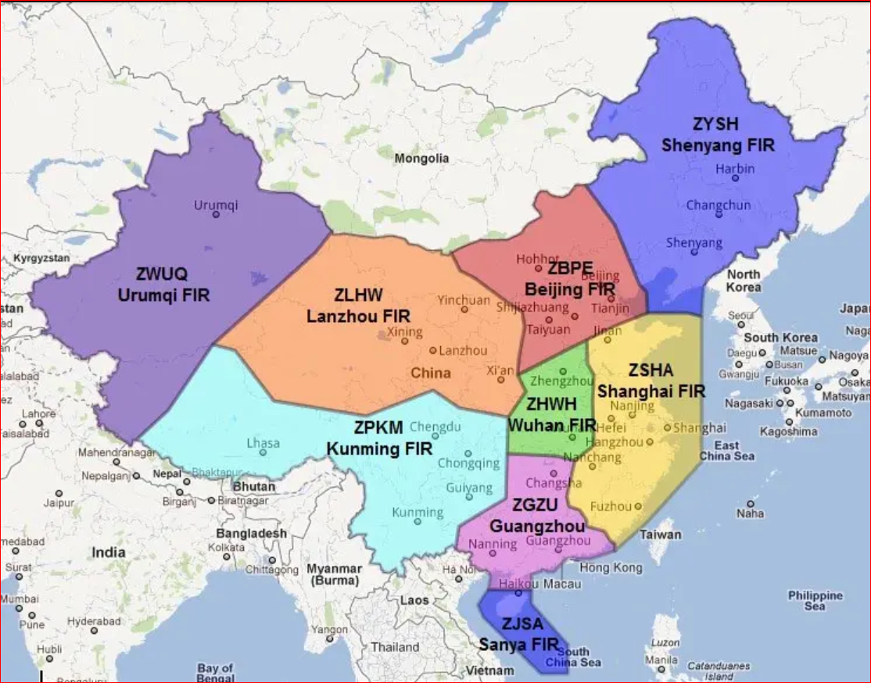
中国相关飞行情报区代号
No | FIR |  |  | 城市 |  |  | 国家 |  |  |  | A3271/21 NOTAMN
1 | ZBPE |  |  | 北京 |  |  | 中国 |  |  |  | Q) ZLHW/QRTCA/IV/BO/W/000/999/3257N09917E021 |  |  |  | 飞行情报区代号/
2 | ZGZU |  |  | 广州 |  |  |  |  |  |  | A) ZLHW |  |  |  | 飞行情报区代号
3 | ZHWH |  |  | 武汉 |  |  |  |  |  |  | B) 2112291105 |  |  |  | 开始时间(UTC)
4 | ZJSA |  |  | 三亚 |  |  |  |  |  |  | C) 2112291200 |  |  |  | 结束时间(UTC)
5 | ZLHW |  |  | 兰州 |  |  |  |  |  |  | E) A TEMPORARY RESTRICTED AREA ESTABLISHED BOUNDED BY: N323741E0992645-N323932E0990430-N331713E0990849-N331522E0993112,
6 | ZPKM |  |  | 昆明 |  |  |  |  |  |  | BACK TO START. ALL ACFT ARE FORBIDDEN TO FLY INTO THE TEMPORARY RESTRICTED AREA. VERTICAL LIMITS: GND-UNL.
7 | ZSHA |  |  | 上海 |  |  |  |  |  |  | F) GND |  |  |  | 从地面
8 | ZWUQ |  |  | 乌鲁木齐 |  |  |  |  |  |  | G) UNL |  |  |  | 到高空
9 | ZYSH |  |  | 沈阳 |  |  |  |  |  |  | CREATED: 24 Dec 2021 06:32:00
10 | VHHK |  |  | 香港 |  |  |  |  |  |  | SOURCE: ZBBBYNYX
11 | RCAA |  |  | 台北
12 | AGGG |  |  | 霍尼亚拉 |  |  | 所罗门群岛
13 | KZAK |  |  | 奥克兰 |  |  | 美国 |  |  |  | LC-90: CZ-2F
14 | NFFF |  |  | 纳迪 |  |  | 斐济 |  |  |  | LC-94: CZ-2C/2D/4B/4C
15 | RJJJ |  |  | 福冈 |  |  | 日本 |  |  |  | LC-95A/B: CZ-11/KZ-1A/KZ-11/Gushenxing-1/Shuangquxian-1
16 | RKRR |  |  | 仁川 |  |  | 韩国 |  |  |  | LC-96: ZQ-2
17 | RPHI |  |  | 马尼拉 |  |  | 菲律宾 |  |  |  | LC-130: Lijian1
18 | VCCF |  |  | 科伦坡 |  |  | 斯里兰卡 |  |  |  | LC-138: CZ-2/2C/2D
19 | VVHM |  |  | 胡志明 |  |  | 越南 |  |  |  | LC-5020: CZ-1
20 | VVHN |  |  | 河内
21 | VYYF |  |  | 仰光 |  |  | 缅甸
22 | WBFC |  |  | 基纳巴卢 |  |  | 文莱/马来西亚
23 | WMFC |  |  | 吉隆坡 |  |  | 马来西亚
24 | WIIF |  |  | 雅加达 |  |  | 印尼
25 | WAAF |  |  | 望加锡
26 | WSJC |  |  | 新加坡 |  |  | 新加坡
27 | YBBB |  |  | 布里斯班 |  |  | 澳大利亚
28 | YMMM |  |  | 墨尔本
29 | VOMF |  |  | 欽奈 |  |  | 印度
30 | VECF |  |  | 加尔各答
31 | NTTT |  |  | 大溪地岛 |  |  | 法属玻里尼西亞

 | CZ |  | － |  | 5 |  | － |  | 2 |  | 4
 | CZ |  | － |  | ３B |  | － |  | 3 |  | 4
 | CZ |  | － |  | 2D |  | － |  | 2 |  | 0
 | KZ |  | － |  | 1A |  | － |  | 4 |  | 0 |  | S
 |  |  |  |  |  |  |  |  |  |  |  |  |  | 燃料类型：S固体，无液体
 |  |  |  |  |  |  |  |  |  |  |  | 助推器数
 |  |  |  |  |  |  |  |  |  | 级数
 |  |  |  |  |  |  |  | 分隔符
 |  |  |  |  |  | 火箭系列
 |  |  |  | 分隔符
 |  | 火箭名称

火箭系列
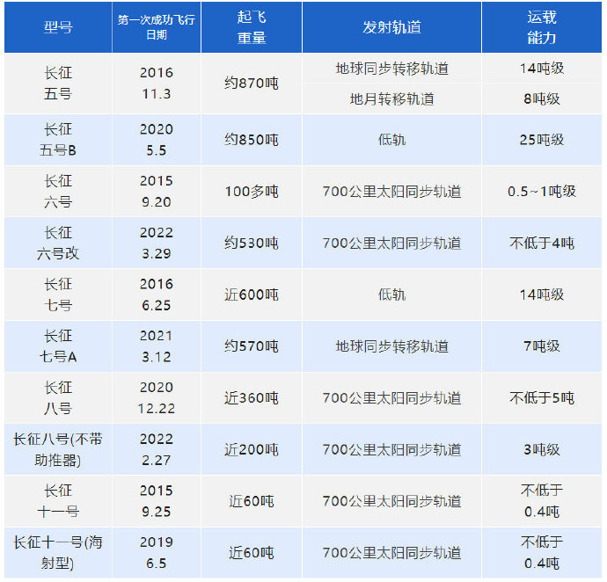
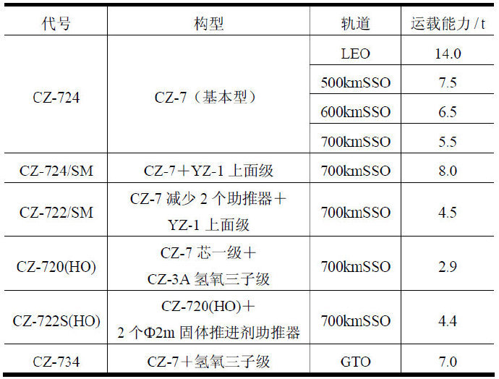
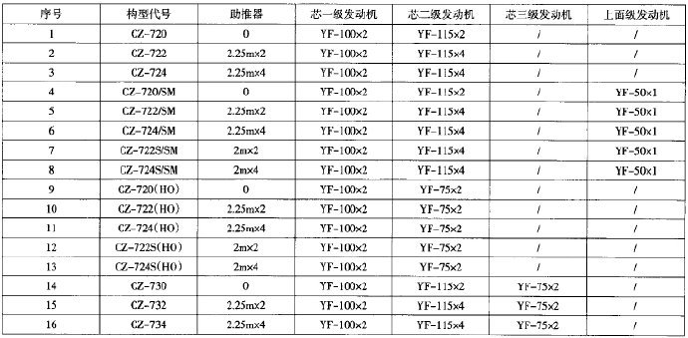
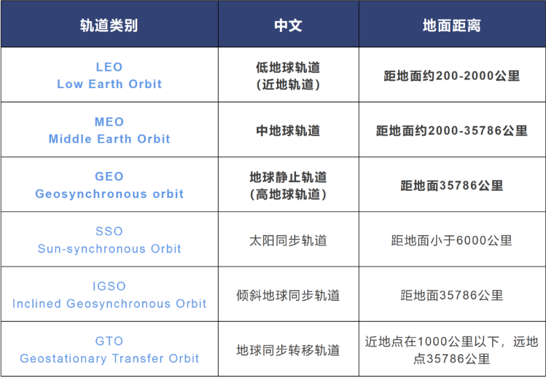
No | 型号 | 服役期间 | 推进剂 |  |  | 级数 | 落区 |  | 长度 （m） | 直径 （m） | 起飞质量 （t） | 起飞推力 （kN） | LEO（200km） 载荷（t） | 轨道
 |  |  | 无毒燃料 | 非长征系列 | 退役 |  | 国内 | 国外
1 | 捷龙一号 | 2019～ | 固体 |  |  | 4 |  |  | 19.50 | 1.20 | 23 |  | 0.20 | SSO
2 | 快舟一号甲 | 2017～ | 固体 |  |  | 3 | 1 | 1 | 20.00 | 1.40 | 30 |  | 0.30 | LEO, SSO
3 | 双曲线一号 | 2019～ | 固体 |  |  | 4 |  |  | 24.00 | 1.40 | 42 |  | 0.30 | SSO
4 | 谷神星一号 | 2020～ | 固体 |  |  | 4 | 1 | 1 | 19.00 | 1.40 | 30 |  | 0.35 | SSO
5 | 长征十一号 | 2015～ | 固体 |  |  | 4 | 1-2 | 1 | 20.80 | 2.00 | 58 | 1,200 | 0.75 | LEO, SSO
6 | 快舟十一号 | 2021～ | 固体 |  |  | 3 | 1 | 1 | 24.00 | 2.20 | 78 |  | 1.50 | LEO, SSO
7 | 长征六号 | 2015～ | 液氧+煤油 |  |  | 3 | 1 | 1 | 29.29 | 3.35 | 103 | 1,200 | 1.50 | SSO
8 | 力箭一号 | 2022～ | 固体 |  |  | 4 | 1 | 1 | 30.00 | 2.65 | 135 |  | 2.00 | SSO
9 | 天龙二号 | 2023～ | 液氧+煤油 |  |  | 3 | 2 | 1 | 32.80 | 3.35 | 153 | 1,893 | 2.00 | LEO, SSO
10 | 捷龙三号 | 2022～ | 固体 |  |  | 4 | 1 | 2 | 31.00 | 2.65 | 140 |  | 2.40 | LEO, SSO
11 | 长征二号丙 | 1982～ | 四氧化二氮+偏二甲肼 |  |  | 2 | 1 | 0 | 43.72 | 3.35 | 245 | 2,962 | 4.00 | LEO, SSO
12 | 长征二号丁 | 1992～ | 四氧化二氮+偏二甲肼 |  |  | 2 | 1 | 0 | 41.06 | 3.35 | 250 | 2,962 | 4.00 | LEO, SSO
13 | 长征四号乙 | 1999～ | 四氧化二氮+偏二甲肼 |  |  | 3 | 1 | 1 | 47.98 | 3.35 | 249 | 2,962 | 4.20 | SSO
14 | 长征四号丙 | 2007～ | 四氧化二氮+偏二甲肼 |  |  | 3 | 1 | 1 | 47.98 | 3.35 | 249 | 2,962 | 4.20 | SSO
15 | 引力一号 | 2024～ | 固体 |  |  | 3.5 | 1 | 2 | 31.00 | 2.65 | 140 |  | 4.20 | LEO, SSO
16 | 长征六号丙 | 2023～ | 液氧+煤油/液氧+液氢 |  |  | 2 | 1 | 1 | 43.00 | 3.35 | 217 | 2,354 | 4.50 | LEO,SSO
17 | 长征六号甲 | 2022～ | 液氧+煤油/固体 |  |  | 2.5 | 1 | 1 | 50.00 | 3.35 | 530 | 7,230 | 4.50 | SSO
18 | 长征七号甲 | 2020～ | 液氧+煤油/液氧+液氢 |  |  | 3.5 | 0 | 2-3 | 60.13 | 3.35 | 573 | 7,200 | 5.50 | ETO
19 | 朱雀二号 | 2022～ | 液氧+甲烷 |  |  | 2 |  |  | 49.50 | 3.35 | 268 |  | 6.00 | LEO, SSO
20 | 长征三号甲 | 1994～2017 | 四氧化二氮+偏二甲肼/液氧+液氢 |  |  | 3 | 1 | 1 | 52.52 | 3.35 | 241 | 2,962 | 6.00 | ETO
21 | 长征八号 | 2020～ | 液氧+煤油/液氧+液氢 |  |  | 2.5 | 0 | 1 | 50.30 | 3.35 | 357 | 4,800 | 8.40 | SSO
22 | 长征二号己 | 1999～ | 四氧化二氮+偏二甲肼 |  |  | 2.5 | 2 | 0 | 58.34 | 3.35 | 493 | 5,923 | 8.60 | LEO
23 | 长征三号丙 | 2008～2021 | 四氧化二氮+偏二甲肼/液氧+液氢 |  |  | 3.5 | 2 | 1 | 57.13 | 3.35 | 345 | 4,442 | 9.10 | ETO
24 | 长征三号乙 | 1996～ | 四氧化二氮+偏二甲肼/液氧+液氢 |  |  | 3.5 | 2 | 1 | 57.13 | 3.35 | 459 | 5,923 | 11.50 | ETO
25 | 力箭二号 | 2025～ | 液氧+煤油 |  |  | 3.5 | 2 | 1 | 53.00 | 3.35 | 628 | 7,507 | 12.00 | LEO, SSO
26 | 长征七号 | 2016～ | 液氧+煤油 |  |  | 2.5 | 0 | 1 | 53.08 | 3.35 | 597 | 7,200 | 14.00 | LEO
27 | 长征五号乙 | 2020～ | 液氧+煤油/液氧+液氢 |  |  | 1.5 | 0 | 2 | 53.66 | 5.00 | 837 | 10,620 | 25.00 | LEO
28 | 长征五号 | 2016～ | 液氧+煤油/液氧+液氢 |  |  | 2.5 | 0 | 3 | 56.97 | 5.00 | 869 | 10,620 | 52.00 | ETO

